Titel

Statistischer Bericht
Sterbetafeln
2022/2024
EVAS-Nummer
12621
Ergänzung zur Datenbank
GENESIS-Online
Die Datenbank des Statistischen Bundesamtes
leer
Erschienen am 22. Juli 2025
Informationen zur Barrierefreiheit
Inhaltsübersicht
Ende des Titelblatts.

GENESIS-Online
zur Inhaltsübersicht
Übersicht GENESIS-Online
Für den Bereich Sterbetafeln sind in GENESIS-Online folgende Abrufmöglichkeiten gegeben:
Code | Inhalt | Zeitraum
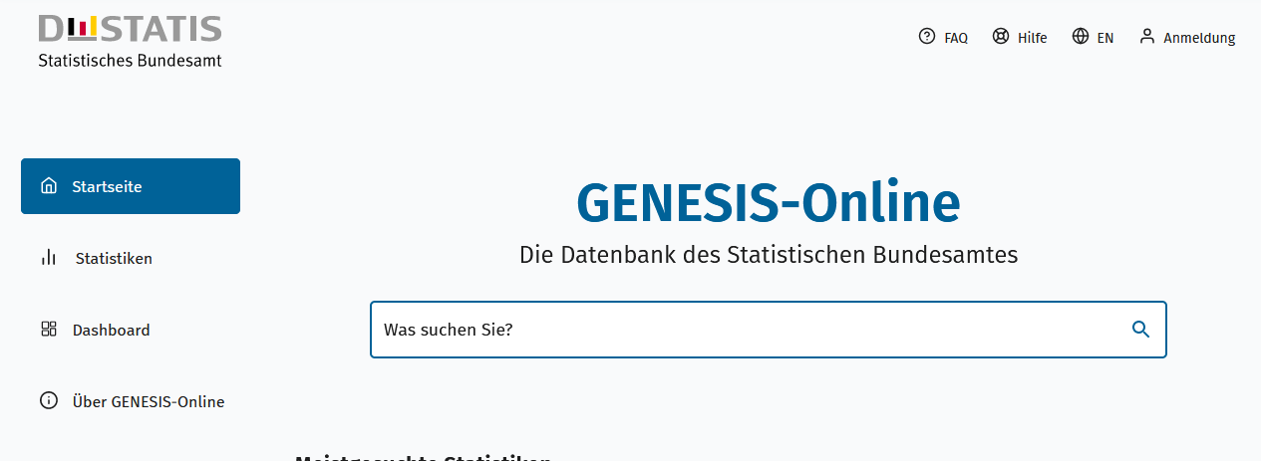
Geben Sie den Code
(z. B. 12621-0001) in das Suchfenster der Datenbank GENESIS-Online ein.
12621-0001 | Sterbetafel (Periodensterbetafel): Deutschland, Jahre, Geschlecht, Vollendetes Alter | Jährlich ab 1991/93
12621-0002 | Durchschnittliche Lebenserwartung (Periodensterbetafel): Deutschland, Jahre, Geschlecht, Vollendetes Alter | Jährlich ab 1991/93
12621-0003 | Durchschnittliche Lebenserwartung (Kohortensterbetafel): Deutschland, Geburtsjahr, Geschlecht, Vollendetes Alter, Trendvarianten | Jährlich ab 1871
12621-0004 | Durchschnittliche Lebenserwartung bei Geburt (Periodensterbetafel): Bundesländer, Jahre, Geschlecht | Jährlich ab 2002/04
Ende der Übersicht der GENESIS-Online-Tabellen.

